Taul1
 | www.kublesa.ru | Тел. 8(925) 772-06-36 |  |  |  |  | РОЗНИЦА |  | Дилерам
 | Магазин Элитного Пиломатериала
Продукт | Материал | Качество | Профиль | Сечение | Длина | Расход м.п./м2 | Цена, р/м.п. Розница | Цена, р/м2. Розница | дизайнер/м.п. | дизайнер/м2
 |  |  |  |  |  |  |  | Монтируем с зазором 8мм |  | Монтируем с зазором 8мм
Терраса
WarmDeck | сосна | AB | elegant/classic + fix | 26 x 92 | 3,6 - 5,1 | 10.00 | 200.00 | 2000.00 | 170.00 | 1700.00
WarmDeck | сосна | AB | elegant/classic + fix | 26 x 118 | 3,6 - 5,1 | 7.93 | 260.00 | 2061.80 | 221.00 | 1752.53
WarmDeck | сосна | AB | elegant/classic + fix | 26 x 140 | 3,6 - 5,1 | 6.75 | 320.00 | 2160.00 | 272.00 | 1836.00
WarmDeck Color Oil | сосна | AB / по карте Tikkurila-с 3х сторон | convex + fix | 26 x 92 | 3,6 - 5,1 | 10.00 | 240.00 | 2400.00 | 204.00 | 2040.00
WarmDeck Color Oil | сосна | AB / по карте Tikkurila-с 3х сторон | convex + fix | 26 x 118 | 3,6 - 5,1 | 7.93 | 320.00 | 2537.60 | 272.00 | 2156.96
WarmDeck Color Oil | сосна | AB / по карте Tikkurila-с 3х сторон | convex + fix | 26 x 140 | 3,6 - 5,1 | 6.75 | 380.00 | 2565.00 | 323.00 | 2180.25
WarmDeck Color Oil | сосна | AB / по карте Tikkurila-с 4х сторон | convex + fix | 26 x 92 | 3,6 - 5,1 | 10.00 | 260.00 | 2600.00 | 221.00 | 2210.00
WarmDeck Color Oil | сосна | AB / по карте Tikkurila-с 4х сторон | convex + fix | 26 x 118 | 3,6 - 5,1 | 7.93 | 360.00 | 2854.80 | 306.00 | 2426.58
WarmDeck Color Oil | сосна | AB / по карте Tikkurila-с 4х сторон | convex + fix | 26 x 140 | 3,6 - 5,1 | 6.75 | 420.00 | 2835.00 | 357.00 | 2409.75
клипса для террас | нилон |  |  |  |  |  | 15р / шт.
Thermo | ясень | 3-стороны без сучков | S4S | 20x140 | 1.9 | 6.75 | 700.00 | 4725.00 | 595.00 | 4016.25

Строительная древесина |  |  |  |  |  |  | Цена р/м.п.розница
Thermo | сосна / ель | AB | S4S | 40 x 66 | 3,0 - 4,8 |  | 220 |  | 187
Thermo | сосна / ель | AB | S4S | 40 x 92 | 3,0 - 4,8 |  | 300 |  | 255
Thermo | сосна / ель | AB | S4S | 66 x 66 | 2,7 - 5,1 |  | 340 |  | 289
Thermo | сосна / ель | AB | S4S | 40 x 140 | 3,0 - 6,0 |  | 430 |  | 365.5
Thermo | сосна / ель | AB | необработанная доска | 50 x 150 | 3,0 - 6,0 |  | 390 |  | 331.5
 |  |  |  |  |  |  | Цена, р/м.п. Розница
Обшивка Панель |  |  |  |  |  |  | все 4 профиля по одной цене. Брашированные и гладкие по одной цене. расход 7,63м.п./м2
Thermo | сосна / ель | AB | B, V, C, F | 18 x 141 | 3,3 - 5,7 | 7.63 | 270 | 2060.10 | 229.50 | 1751.09
Thermo | сосна / ель | AB | B, V, C, F | 18 x 185 | 3,3 - 5,7 | 5.71 | 400 | 2284.00 | 340.00 | 1941.40
WarmDeck Color Oil | сосна / ель | AB / по карте Tikkurila | B, V, C, F | 18 x 141 | 3,3 - 5,7 | 7.63 | 350 | 2670.50 | 297.50 | 2269.93
WarmDeck Color Oil | сосна / ель | AB / по карте Tikkurila | B, V, C, F | 18 x 185 | 3,3 - 5,7 | 5.71 | 480 | 2740.80 | 408.00 | 2329.68
Thermo Color | Чёрный / тёмные цвета | RAL9005, 3009, 6009 | Bevel, Finno | 18 x 141 | 3,6 - 5,7 | 7.63 | 430 | 3280.90 | 365.50 | 2788.77
Thermo Color | Белый / светлые цвета | RAL9001, 7045 | Bevel, Finno | 18 x 141 | 3,6 - 5,7 | 7.63 | 500 | 3815.00 | 425.00 | 3242.75
Thermo Color | Чёрный / тёмные цвета | RAL9005, 3009, 6009 | Bevel, Finno | 18 x 185 | 3,6 - 5,7 | 5.71 | 675 | 3854.25 | 573.75 | 3276.11
Thermo Color | Белый / светлые цвета | RAL9001, 7045 | Bevel, Finno | 18 x 185 | 3,6 - 5,7 | 5.71 | 735 | 4196.85 | 624.75 | 3567.32
Thermo Color | Другие цвета |  | Bevel, Finno | 18 x 141 | 3,6 - 5,7 | 7.63 | по запросу | по запросу
Thermo Color | Другие цвета | AB | B, V, C, F | 18 x 185 | 3,6 - 5,7 | 5.71 | по запросу | по запросу
 |  |  |  |  |  |  | Цена, р/м.п. Розница
Планкен
Thermo | сосна / ель | AB | Прямой | 18 x 118 | 2,1 - 5,7 | 8.47 | 215.00 | 1821.05 | 182.75 | 1547.89
Thermo | сосна / ель | AB | Скошаный | 18 x 140 | 2,1 - 5,7 | 7.14 | 255.00 | 1820.70 | 216.75 | 1547.60
Thermo Color Oil | сосна / ель | AB | Прямой | 18 x 118 | 2,1 - 5,7 | 8.47 | 262.00 | 2219.14 | 222.70 | 1886.27
Thermo Color Oil | сосна / ель | AB | Скошаный | 18 x 140 | 2,1 - 5,7 | 7.14 | 311.00 | 2220.54 | 264.35 | 1887.46
Thermo | сосна | AB | Прямой | 16 х 92 | 2,1 - 5,7 | 10.87 | 130.00 | 1413.10 | 110.50 | 1201.14
Thermo | ясень | AА без сучков | Прямой | 20 х 92 | 2,1 - 2,7 | 10.87 | 420.00 | 4565.40 | 357.00 | 3880.59
Thermo | ясень | AА без сучков | Прямой | 20 х 130 | 2,1 - 2,7 | 7.70 | 600.00 | 4620.00 | 510.00 | 3927.00
Thermo | ясень | AА без сучков | Прямой | 20 х 117 | 2,1 - 2,7 | 8.55 | 534.00 | 4565.70 | 453.90 | 3880.85
Thermo | ясень | AА без сучков | Прямой | 20 х 145 | 2,1 - 2,7 | 6.70 | 700.00 | 4690.00 | 595.00 | 3986.50
Thermo | ясень | AА без сучков | Скошаный | 20 х 92 | 2,1 - 2,7 | 10.87 | 420.00 | 4565.40 | 357.00 | 3880.59
Thermo | ясень | AА без сучков | Скошаный | 20 х 130 | 2,1 - 2,7 | 7.70 | 600.00 | 4620.00 | 510.00 | 3927.00
Thermo | ясень | AА без сучков | Скошаный | 20 х 117 | 2,1 - 2,7 | 8.55 | 534.00 | 4565.70 | 453.90 | 3880.85
Thermo | ясень | AА без сучков | Скошаный | 20 х 145 | 2,1 - 2,7 | 6.70 | 700.00 | 4690.00 | 595.00 | 3986.50
Thermo | Radiata | AА без сучков | Прямой | 20 х 145 | 2,1 - 5,7 | 6.90 | 390 | 2691.00 | 331.50 | 2287.35
Thermo | Radiata | AА без сучков | Скошаный | 20 х 145 | 2,1 - 5,7 | 6.90 | 390 | 2691.00 | 331.50 | 2287.35
Thermo | Radiata | AА без сучков | Прямой | 20 х 190 | 2,1 - 5,7 | 5.27 | 550 | 2898.50 | 467.50 | 2463.73
Thermo | Radiata | AА без сучков | Скошаный | 20 х 190 | 2,1 - 5,7 | 5.27 | 550 | 2898.50 | 467.50 | 2463.73

Обшивка Рейка, Ромб
Thermo | сосна / ель | AB | параллелограмм | 18 x 92 | 3,0 - 5,6 |  | 200.00 |  | 170
Thermo | сосна / ель | AB | S4S | 42 x 42 | 3,0 - 5,7 |  | 200.00 |  | 170
Thermo | сосна / ель | AB | трапеция | 29/42 x 42 | 3,0 - 5,7 | 18 | 200.00 | 3600 | 170
Thermo | сосна / ель | AB | трапеция | 45 x 50/68 | 3,0 - 5,7 | 16 | 250.00 | 4000 | 212.5
Thermo | сосна / ель | AB | параллелограмм | 26 x 54/68 | 3,0 - 5,7 | 16 | 200.00 | 3200 | 170
сосна / ель | AB | S4S | S4S | 32 x 42 | 3,0 - 5,7 | 18.00 | 180.00 |  | 153
Доска пола |  |  |  |  |  |  | Цена, р/м.п. Розница
Thermo | сосна / ель | AB | Шпунтованная доска пола | 26х92 | 1,2 - 5,1 | 11.76 | 240.00 | 2822.40 | 204.00 | 2399.04
Thermo | сосна / ель | AB | Шпунтованная доска пола | 26х118 | 1,2 - 5,1 | 9.00 | 300.00 | 2700.00 | 255.00 | 2295.00

Для Сауны
Thermo | сосна / ель | AB | Доска полка | 26 х 92 | 2,1-2,4-2,7-3,0 | 11.76 | 240.00 | 2822.40 | 204.00
Thermo | сосна / ель | AB | Потолочная/стеновая панель | 15 х 92 | 2,1-2,4-2,7-3,0 | 11.76 | 200.00 | 2352.00 | 170.00 | 1999.20
Thermo | сосна Radiata | AA | Потолочная/стеновая панель | 20 x 145 | 2,1-2,4-2,7-3,0 | 7.25 | 400.00 | 2900.00 | 340.00 | 2465.00
Thermo | сосна Radiata | AA | Потолочная/стеновая панель | 20 x 190 | 2,1-2,4-2,7-3,0 | 5.46 | 600.00 | 3276.00 | 510.00 | 2784.60

 |  | минимально одна пачка одного продукта (1 x 1 м)

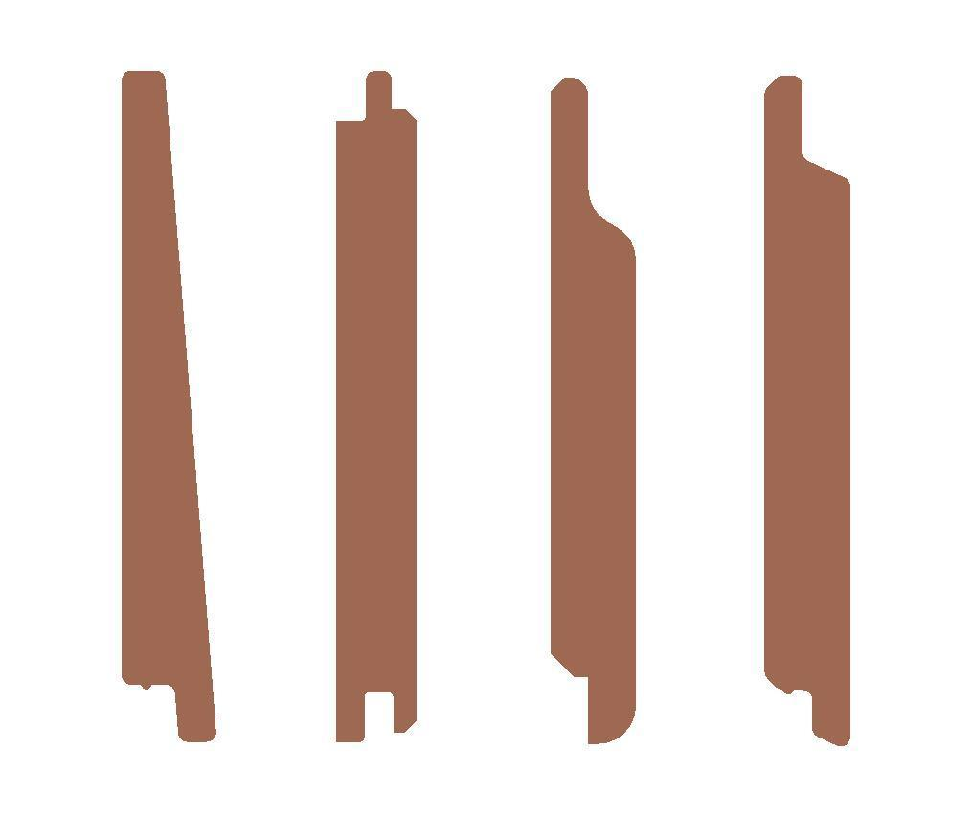
 |  | стандартные цвета
B = bevel siding (left) |  | RAL9005 = чёрный
V = v-siding (2nd from left) |  | RAL3009 = бордовый
C = chanel siding (2nd from right) |  | RAL6009 = тёмно-зелёный
F = Finno siding (right) |  | RAL9001 = натуральный белый
 |  | RAL7045 = светлый серый

